GUI
 |  |  |  |  |  |  |  |  |  |  |  | Administrator |  | ] | Hình ảnh\wallpaper1.jpg |  |  | ×


Mở
Xem trước
Cắt
Sao chép
Dán
Xóa
Đổi tên
Chia sẻ
 |  | Administrator Home
 |  | Tài liệu
 |  | Hình ảnh |  |  | Hình ảnh | Phim ngắn | Tiết 1 | Tiết 2 |  | Thực hành 1
 |  | Phim |  |  | tham khảo
 |  | Violet |  |  |  |  |  |  | Chia sẻ (File và thư mục) |  |  |  | ×
 |  |  | Bài giảng kì 1
 |  |  | Bài giảng kì 2 |  |  |  |  |  |  | ¤ | Chia sẻ cho người được chỉ định
❷
 |  |  |  |  |  |  |  |  |  | ¡ | Chia sẻ trong người dùng trong Violet
 | Tài nguyên được chia sẻ |  |  |  |  |  |  |  |  | ¡ | Chia sẻ trên internet
 |  | Silde (từ minhdh)
❸
 |  | Ảnh (từ minhnk) |  |  |  |  |  |  |  | Link chia sẻ
http://space.violet.vn/share/?type=folder&resid=hdrgbcn23...
<
>

❶
 |  |  |  |  |  |  |  |  |  | Người được chia sẻ
Nguyễn Vũ Dũng <dungnv02@gmail.com>
Đinh Huy Minh <minhdh@bachkin.vn>
....

 |  |  |  |  |  |  |  |  |  |  |  |  |  |  |  |  | Màn hình chương trình quản lý file - File Browser
 |  |  |  |  |  |  |  |  |  |  |  |  |  |  |  |  | Hộp thoại thiết đặt chia sẻ file - thư mục
 |  |  |  |  |  |  |  |  |  | þ | Gửi e-mail thông báo cho người được chia sẻ |  |  |  |  |  | Cửa sổ preview file image, video
Đồng ý
Hủy
Home\Violet\Bài giảng kì 1 |  |  |  | Thư mục |  |  |  |  |  |  |  |  |  |  |  |  | Màn hình xem nội dung các file tài liệu (.doc, .docx, .pdf)
 |  |  |  |  |  |  |  |  |  |  |  |  |  |  |  |  | Màn hình xem nội dung các file bảng tính Excel
 |  |  |  |  |  |  |  |  |  |  |  |  |  |  |  | Ngoài ra còn tích hợp xem và chỉnh sửa nội dung của bài giảng điện tử Violet

 |  |  |  |  |  |  |  |  |  |  |  |  |  |  |  | Xây dựng giao diện sử dụng:
 |  |  |  |  |  |  |  |  |  |  |  | Administrator |  | ] |  |  | HTML 5
 |  |  |  |  |  |  |  |  |  |  |  |  |  |  |  |  | Bootstrap 3.0
Home\Violet\Bài giảng kì 1\Tiết 1.doc - Violet Document Viewer |  |  |  |  |  |  |  |  |  |  |  |  |  |  |  |  | Jquery

 |  |  |  |  |  |  |  |  |  |  |  |  |  |  |  | PHP Frameword: CodeIgniter 2

Lazy Loader
PHPExcel implements an autoloader or “lazy loader”, which means that it is not necessary to include every file within PHPExcel. It is only necessary to include the initial PHPExcel class file, then the autoloader will include other class files as and when required, so only those files that are actually required by your script will be loaded into PHP memory. The main benefit of this is that it reduces the memory footprint of PHPExcel itself, so that it uses less PHP memory.
If your own scripts already define an autoload function, then this may be overwritten by the PHPExcel autoload function. For example, if you have:
function __autoload($class) {
...
}
Do this instead:
function myAutoload($class) {

❹

Home\Violet\Bài giảng kì 1 |  |  |  | Thư mục

 |  |  |  |  |  |  |  |  |  |  |  | Administrator |  | ]

Home\Violet\Bài giảng kì 1\Tiết 1.doc - Violet Document Viewer

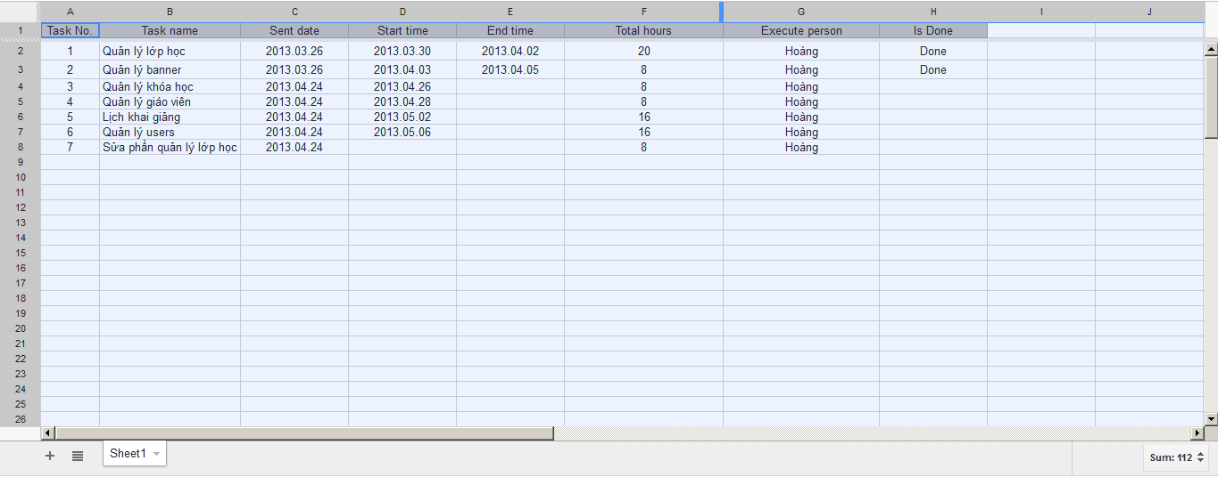

❺

Home\Violet\Bài giảng kì 1 |  |  |  | Thư mục

